Tabelle1
Fahrtkostenabrechung

Vorname, Name |  |  | amtl. Kennzeichen
Anschrift
IBAN: |  |  | Dienststelle
Kreditinstitut:

Datum | Zweck der Dienstreise | von | nach | Entfernung in km | Reisekosten 0,35 € je km
 |  |  |  |  | - €
 |  |  |  |  | - €
 |  |  |  |  | - €
 |  |  |  |  | - €
 |  |  |  |  | - €
 |  |  |  |  | - €
 |  |  |  |  | - €
 |  |  |  |  | - €
 |  |  |  |  | - €
 |  |  |  |  | - €
 |  |  |  |  | - €
 |  |  |  |  | - €
 |  |  |  |  | - €
 |  |  |  |  | - €
 |  |  |  | Summe | - €
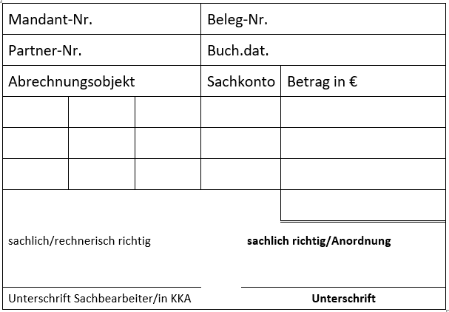
Ich bescheinige pflichtgemäß, dass die angegebenen Kilometer mit
o. g. Kraftfahrzeug zurückgelegt wurden.

Ort, Datum | Unterschrift

